2 Hojas - Datos 1
Subscripción | Precio | Sub | Precio
Sub 1 | $500 | Sub 6 | $300
Sub 2 | $1,000
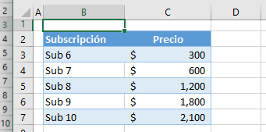
Sub 3 | $1,500
Sub 4 | $2,000
Sub 5 | $3,000

https://www.automateexcel.com/es/formulas/sierror-sind-buscarx/

